Sheet1
Diseño | Genero |  | Talla

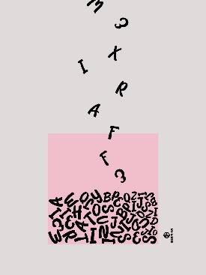

 | Mujer |  | 2 Medianas
 |  |  | 1 Grande | 3

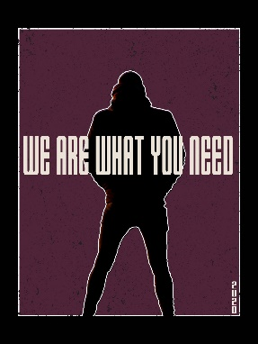

 | Hombre |  | 1 Grandes
 |  |  | 1 Mediana | 3

 | Mujer |  | 1 Mediana

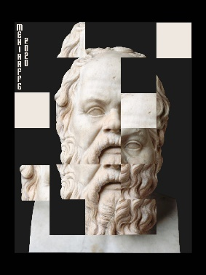

 | Hombre |  | 1 Grande
 |  |  | 1Mediana | 4
 | Mujer |  | 1 Mediana
 |  |  | 1Grande



 | Hombre |  | 2 Grande
 |  |  | 1 Mediana | 4

 | Mujer |  | 1 Mediana

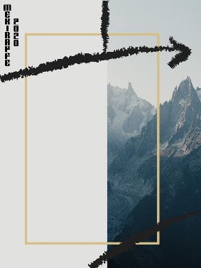

 | Mujer |  | 2 Medianas | 2

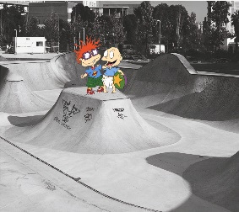
 | Hombre |  | Grande
 |  |  |  | 2
 | Mujer |  | Mediana



 | Hombre |  | Mediana
 |  |  |  | 2
 | Mujer |  | Mediana



 | Hombre |  | 1 Grande
 |  |  |  | 3
 | Mujer |  | 2 Mediana



 | Hombre |  | 1Grande
 |  |  | 1 Mediana | 3
 | Mujer |  | 1 Mediana

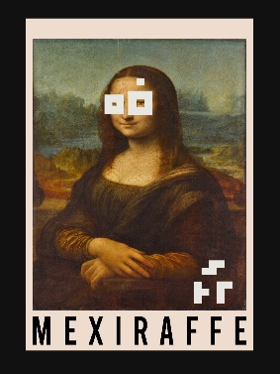

 | Hombre |  | 1 Grande
 |  |  |  | 3
 | Mujer |  | 1 Mediana
 |  |  | 1 Grande

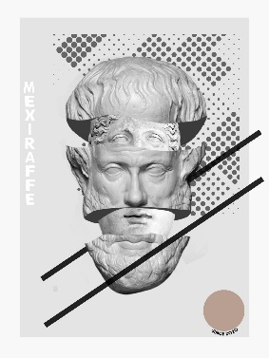
 | Hombre |  | 1Mediana
 |  |  | 1Grande
 |  |  |  | 5
 | Mujer |  | 2 Mediana
 |  |  | 1 Grande


 | Mujer |  | 1 Mediana
 |  |  | 1 Grande | 3

 | Hombre |  | 1 Grande


 | Hombre |  | 1 Grande
 |  |  | 1 Mediana | 2

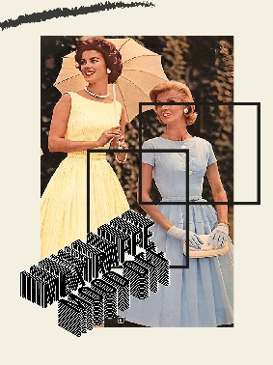
 | Mujer |  | 1 Mediana
 |  |  |  | 2
 | Hombre |  | 1 Grande

 |  |  |  | 41

 |  | Total | 41 Playeras

